Sheet1
FOTO X-STAMPER PERIODIC CEK UNTUK WIRE

BEFORE (SAMPLE) | AFTER
X-STAMPER UNTUK WIRE (CDR-18S WITH CAP ONLY) | X-STAMPER PERIODIC CEK UNTUK WIRE
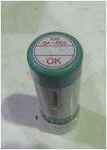

 | NOTE : TULISAN OK DIGANTI MENJADI PERIODIC CEK
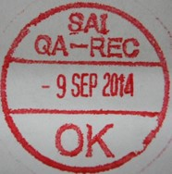


 | KETERANGAN :
 | DIAMETER : 1.8 CM
 | WARNA : MERAH

